成都临空智选假日酒店
Event: | 德科成都区域会
Date:
VENUE:
Number of person:
会议议题
酒店 | 成都临空智选假日酒店
项目 | 内容 | 单价 | 数量 | 单位 | 总价 | 描述
成都活动 | 双床房 | 258.00 | 15 | 间 | 0.00
 | 大床房 | 258.00 | 5 | 间 | 0.00
 | 23日晚餐 | 6,000.00 | 1 | 项 | 6,000.00 | 预计费用
 | 24日中午简餐 | 68.00 | 45 | 人份 | 3,060.00
 | 24日茶歇 | 1,500.00 | 2 | 场 | 3,000.00 | 线上采购
 | 24日晚餐 | 1,500.00 | 5 | 桌 | 7,500.00
 | 24日晚餐酒水 | 3,000.00 | 1 | 项 | 3,000.00 | 预留酒水费用
 | 24日会议接送 | 0.00 | 2 | 趟 | 0.00 | 会场-酒店接送费用（酒店提供车辆）
 | 现场人员费用 | 600.00 | 1 | 项 | 600.00 | 24日会议现场人员
 | Total小计 |  |  |  | 23,160.00
总计 |  |  |  |  | 23,160.00
服务费 |  |  |  |  | 2,316.00
合计（不含6%增值税） |  |  |  |  | 25,476.00
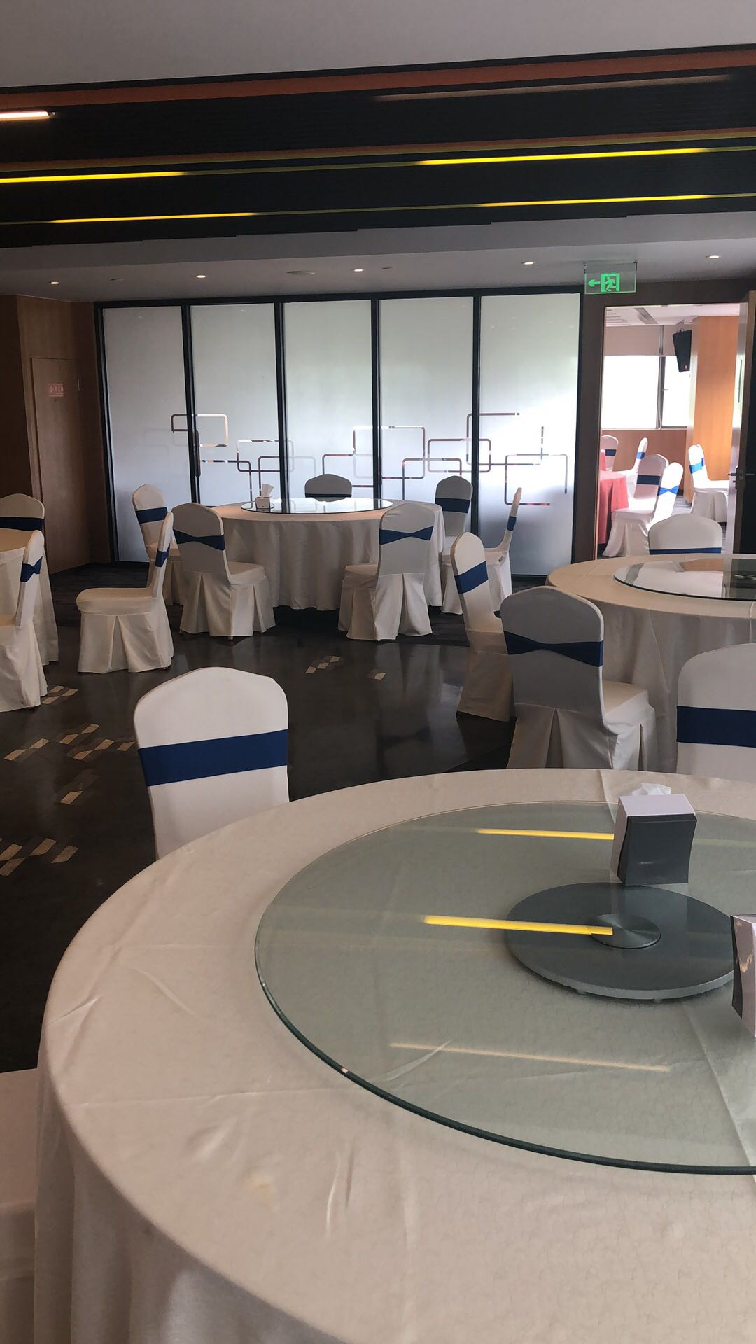

成都世贸茂御酒店
Event: | 德科成都区域会
Date:
VENUE:
Number of person:
会议议题
酒店 | 成都世贸茂御酒店
项目 | 内容 | 单价 | 数量 | 单位 | 总价 | 描述
成都活动 | 双床房 | 480.00 | 20 | 间 | 0.00
 | 大床房 | 480.00 | 10 | 间 | 0.00
 | 23日晚餐 | 6,000.00 | 1 | 项 | 6,000.00 | 预计费用
 | 24日中午自助 | 98.00 | 60 | 人份 | 5,880.00 | 酒店自助午餐
 | 24日茶歇 | 58.00 | 60 | 场 | 3,480.00 | 30人/场*2场
 | 24日晚餐 | 1,500.00 | 5 | 桌 | 7,500.00
 | 24日晚餐酒水 | 3,000.00 | 1 | 项 | 3,000.00 | 预留酒水费用
 | 24日会场费用 | 4,000.00 | 1 | 天 | 4,000.00 | 24日全天会场使用费用
 | 现场人员费用 | 600.00 | 1 | 项 | 600.00 | 24日会议现场人员
 | Total小计 |  |  |  | 30,460.00
总计 |  |  |  |  | 30,460.00
服务费 |  |  |  |  | 3,046.00
合计（不含6%增值税） |  |  |  |  | 33,506.00
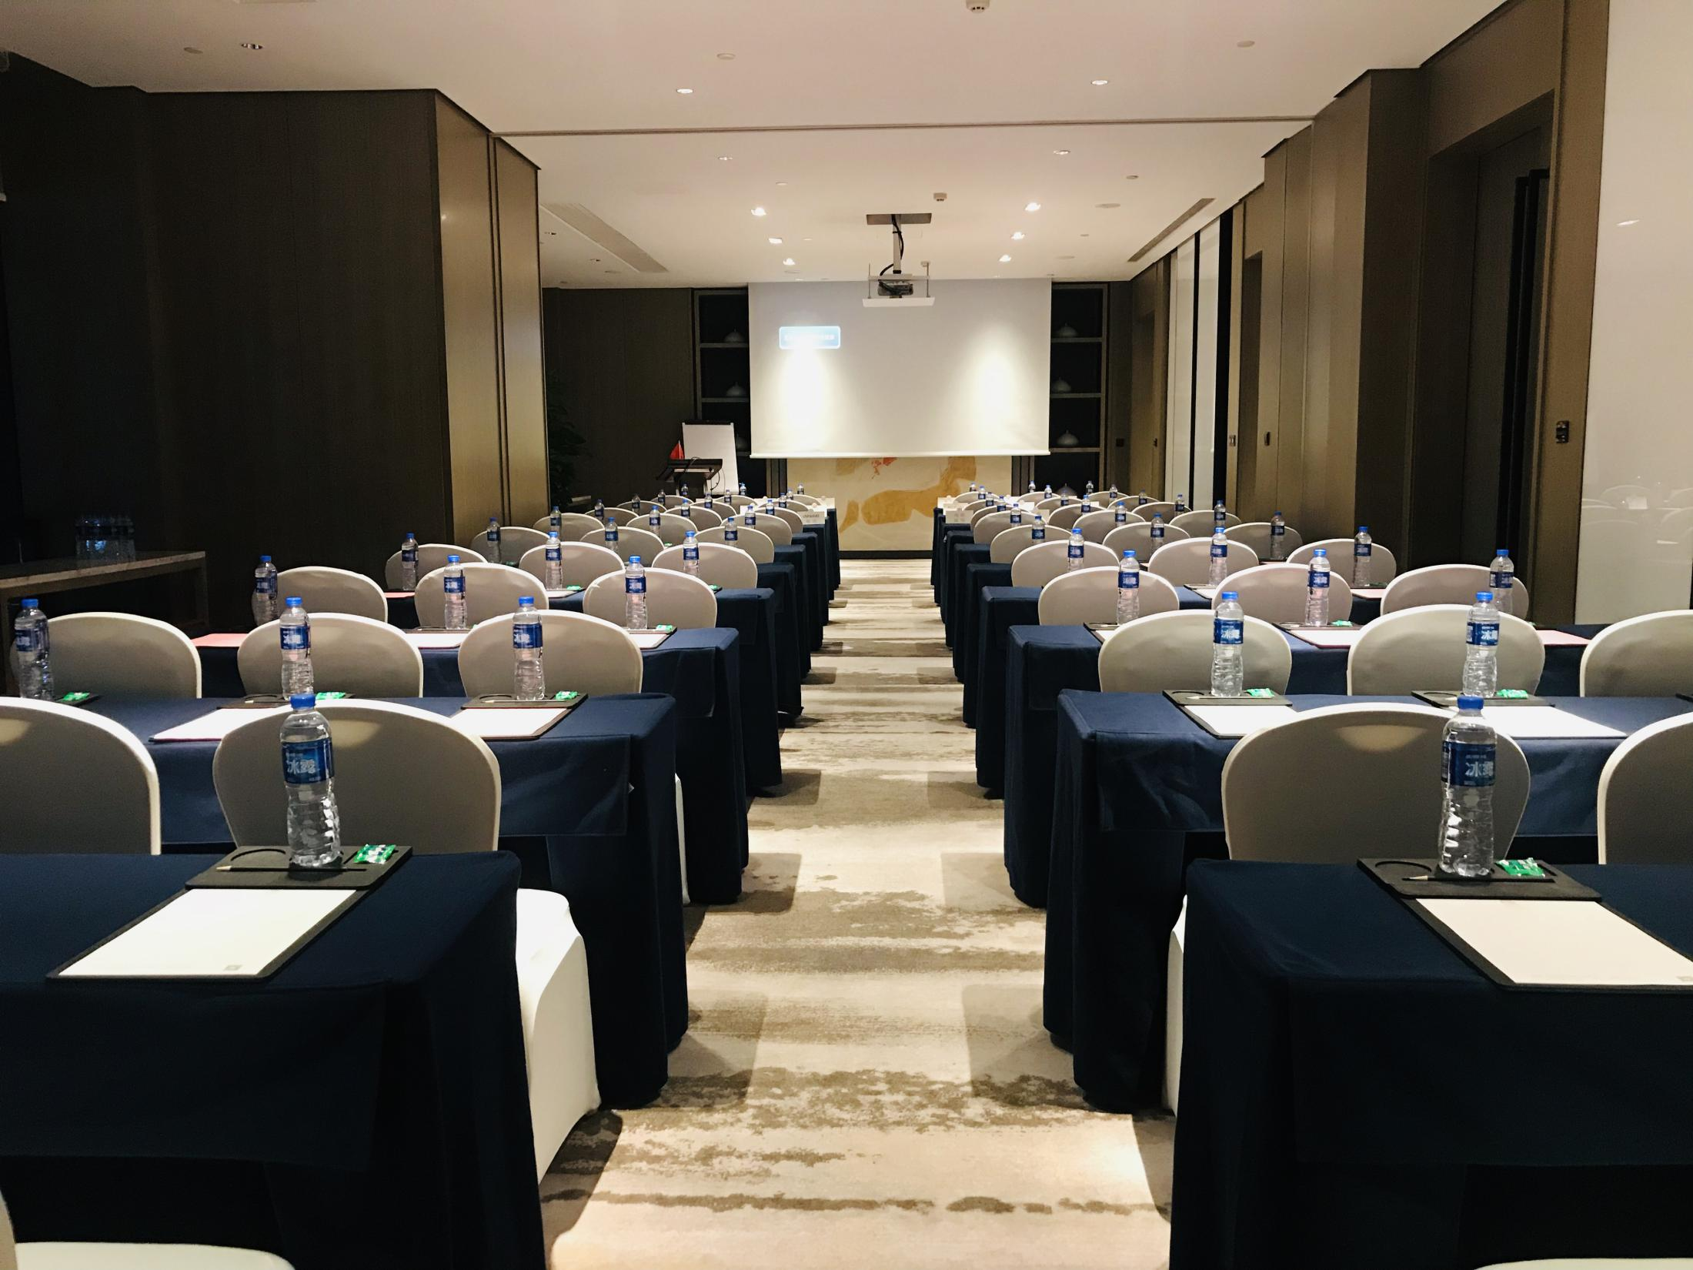
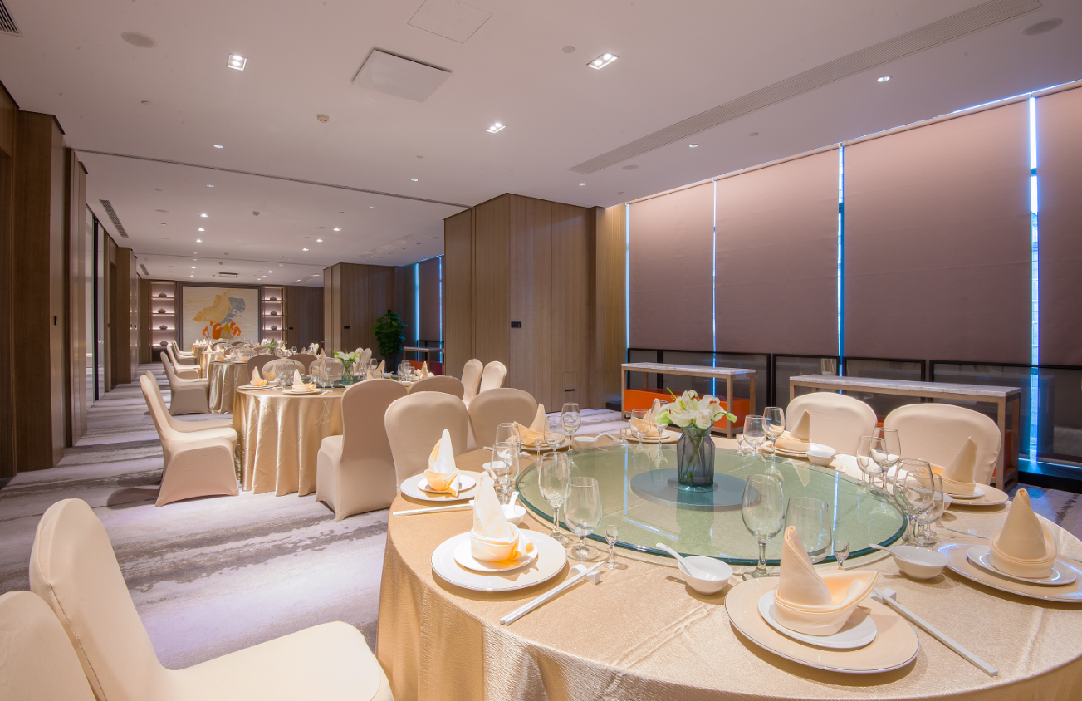

成都机场假日酒店
Event: | 德科成都区域会
Date:
VENUE:
Number of person:
会议议题
酒店 | 成都机场假日酒店
项目 | 内容 | 单价 | 数量 | 单位 | 总价 | 描述
成都活动 | 双床房 | 400.00 | 15 | 间 | 0.00
 | 大床房 | 400.00 | 5 | 间 | 0.00
 | 23日晚餐 | 6,000.00 | 1 | 项 | 6,000.00 | 预计费用
 | 24日中午简餐 | 68.00 | 45 | 人份 | 3,060.00
 | 24日茶歇 | 1,500.00 | 2 | 场 | 3,000.00 | 线上采购
 | 24日晚餐 | 1,588.00 | 5 | 桌 | 7,940.00
 | 24日晚餐酒水 | 3,000.00 | 1 | 项 | 3,000.00 | 预留酒水费用
 | 24日会议接送 | 2,300.00 | 2 | 辆 | 4,600.00 | 会场-酒店接送车辆费用
 | 现场人员费用 | 600.00 | 1 | 项 | 600.00 | 24日会议现场人员
 | Total小计 |  |  |  | 28,200.00
总计 |  |  |  |  | 28,200.00
服务费 |  |  |  |  | 2,820.00
合计（不含6%增值税） |  |  |  |  | 31,020.00

